Лист1
Id | Название | Статус | Серьезность | Приоритет | Автор | Исполнитель | Тестовое окружение | Предусловие | Шаги | Ожидаемый результат | Фактический результат | Вложение, примечание
Zmb01 | Название кнопки "Узнать подробности" не соответствует названию на мобильной версии сайта. | New | S4-Minor | P2-Medium | Захарова М.Б. |  | ОС: Windows 7 Браузер: Google Chrome Версия 109.0.5414.120 |  | Открыть главную страницу сайта https://samosale.ru/test-lp | Название кнопки "Узнать подробности" соответствует названию на мобильной версии сайта, например для телефона Samsung Galaxy A7. | Название кнопки "Узнать подробности" не соответствует названию на мобильной версии сайта, где эта же кнопка имеет название "Подробнее", например для телефона Samsung Galaxy A7. | 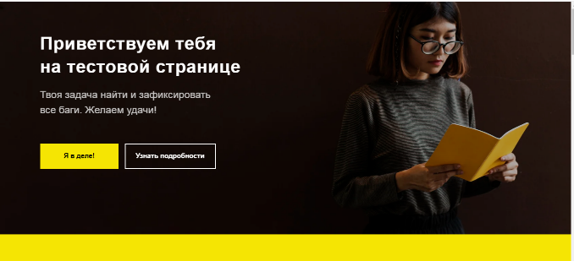
Zmb02 | Орфографическая ошибка в слове "находится" на главной странице сайта. | New | S4-Minor | P2-Medium | Захарова М.Б. |  | ОС: Windows 7 Браузер: Google Chrome Версия 109.0.5414.120 |  | Открыть главную страницу сайта https://samosale.ru/test-lp | В пункте 1. главной страницы сайта нет орфографических ошибок. | В пункте 1. главной страницы сайта есть орфографическая ошибка, вместо слова "находится" написано слово "находиться". | 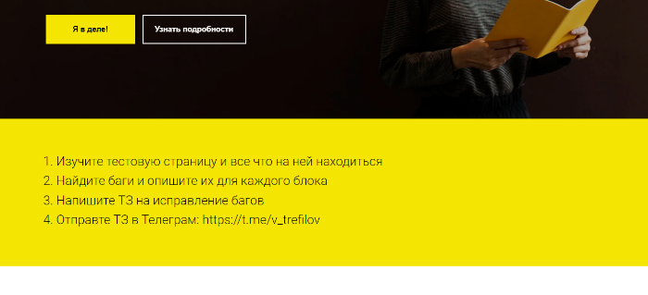
Zmb03 | Некликабельная ссылка на главной странице тестового сайта. | New | S3 - Major | P2-Medium | Захарова М.Б. |  | ОС: Windows 7 Браузер: Google Chrome Версия 109.0.5414.120 |  | Открыть главную страницу сайта https://samosale.ru/test-lp | В пункте 4. главной страницы сайта есть кликабельная ссылка: https://t.me/v_trefilov. | В пункте 4. главной страницы указана некликабельная ссылка. | 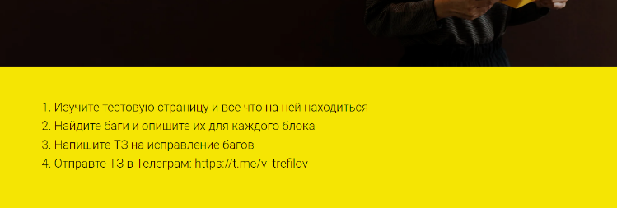
Zmb04 | Отличие цветовой гаммы кружка с цифрой 1 от цветовой гаммы остальных кружков. | New | S4-Minor | P3-Low | Захарова М.Б. |  | ОС: Windows 7 Браузер: Google Chrome Версия 109.0.5414.120 |  | Открыть главную страницу сайта https://samosale.ru/test-lp | Цветовая гамма кружка, в который обведен пункт 1, совпадает с цветовой гаммой других кружков, в которых указана нумерация пунктов. | Цветовая гамма кружка, в который обведен пункт 1 голубого цвета, остальные кружки, в которых указана нумерация пунктов, серого цвета. | 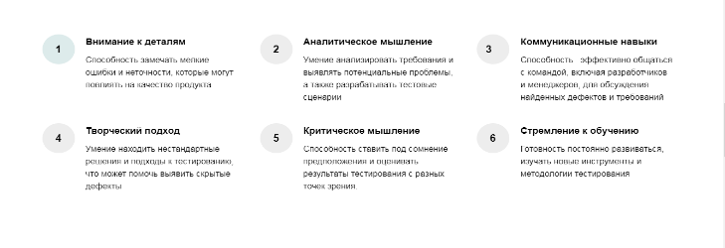
Zmb05 | Неверное расположение цифры пункта в кружке. | New | S4-Minor | P3-Low | Захарова М.Б. |  | ОС: Windows 7 Браузер: Google Chrome Версия 109.0.5414.120 |  | Открыть главную страницу сайта https://samosale.ru/test-lp | Цифра 3 пункта, обведенного кружком, располагается по центру кружка. | Цифра 3 пункта, обведенного кружком, располагается ближе к левому краю кружка. | 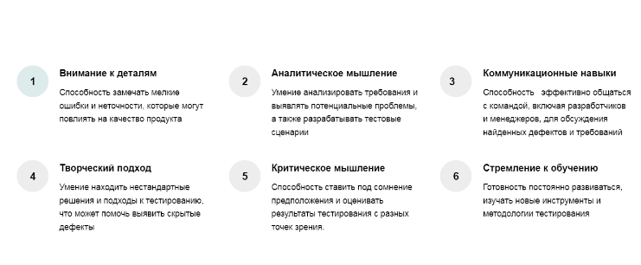
Zmb06 | Лишняя точка в тексте. | New | S4-Minor | P3-Low | Захарова М.Б. |  | ОС: Windows 7 Браузер: Google Chrome Версия 109.0.5414.120 |  | Открыть главную страницу сайта https://samosale.ru/test-lp | В тексте пункта 5, обведенного кружком, отсутствуют точки в конце предложения. | В тексте пункта 5, обведенного кружком, присутствует точка в конце предложения, тогда как в других пунктах, обведенных кружком, отсутствуют закрывающие точки. | 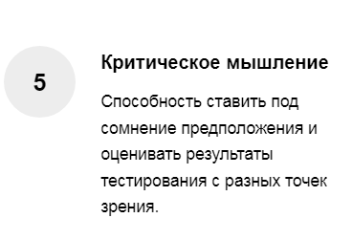
Zmb07 | В подвале сайта присутствуют некликабельные разделы и значки соцсетей. | New | S2-Critical | P2-Medium | Захарова М.Б. |  | ОС: Windows 7 Браузер: Google Chrome Версия 109.0.5414.120 | Открыть главную страницу сайта https://samosale.ru/test-lp | 1. Кликнуть на любой раздел в подвале сайта, например на раздел "Пункт 1" из Меню 1, кроме "Пункт 4" в Меню 2. 2. Кликнуть на значок любой соцсети в подвале сайта, например на значок Twitter. | 1. При нажатии на раздел сайта «Пункт 1» открываются данные, связанные с выбранным разделом. 2. При нажатии на значок Twitter, происходит переход на данную соцсеть. | 1. При нажатии на раздел сайта «Пункт 1» ничего не происходит. 2. При нажатии на значок Twitter ничего не происходит. | 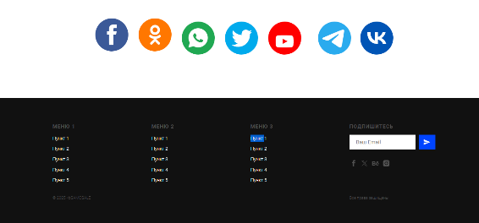
Zmb08 | При наведении на "Пункт 4" в Меню 2 в подвале сайта появляется знак руки. | New | S4-Minor | P3-Low | Захарова М.Б. |  | ОС: Windows 7 Браузер: Google Chrome Версия 109.0.5414.120 | Открыть главную страницу сайта https://samosale.ru/test-lp | 1. Навести курсор на раздел "Пункт 4" в Меню 2 в подвале сайта. | При наведении на "Пункт 4" в Меню 2, знак стрелочка не сменяется знаком руки. | При наведении на "Пункт 4" в Меню 2, знак стрелочка сменяется знаком руки. | Если навести на другие Пункты в подвале сайта стрелочка не сменяется знаком руки. Должно быть для каждого пункта одинаково, либо для всех Пунктов происходит такая смена, либо ни для каких Пунктов не происходит.
Zmb09 | При наведении на "Пункт 4" в Меню 2 в подвале сайта происходит переход на основной сайт компании. | New | S3 - Major | P2-Medium | Захарова М.Б. |  | ОС: Windows 7 Браузер: Google Chrome Версия 109.0.5414.120 | Открыть главную страницу сайта https://samosale.ru/test-lp | 1. Кликнуть на раздел "Пункт 4" в Меню 2 в подвале сайта. | При нажатии на "Пункт 4" в Меню 2 происходит переход на "Пункт 4" в Меню 2. | При нажатии на раздел сайта «Пункт 4» происходит переход на основной сайт компании. | 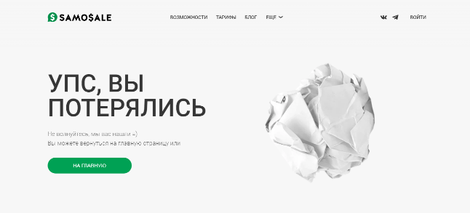
Zmb10 | Неверно посчитано количество вопросов в тесте. | New | S4-Minor | P3-Low | Захарова М.Б. |  | ОС: Windows 7 Браузер: Google Chrome Версия 109.0.5414.120 | Открыть главную страницу сайта https://samosale.ru/test-lp | 1. Кликнуть на кнопку "Я в деле!". 2. Ответить на 8 вопросов. 3. Нажать кнопку "Далее". | После прохождения теста появляется надпись: "Вы ответили на все 8 вопросов правильно! Можно продолжать" | После прохождения теста появляется надпись: "Вы ответили на все 7 вопросов правильно! Можно продолжать" | 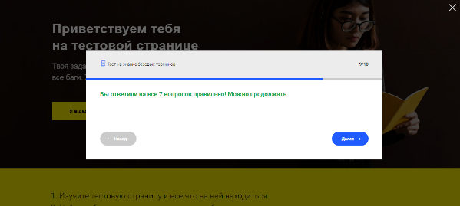
Zmb11 | Поле ввода "Укажите вашу Имя и Фамилию" принимает недопустимые значения. | New | S3 - Major | P2-Medium | Захарова М.Б. |  | ОС: Windows 7 Браузер: Google Chrome Версия 109.0.5414.120 | Открыть главную страницу сайта https://samosale.ru/test-lp | 1. Кликнуть на кнопку "Я в деле!". 2. Ответить на 8 вопросов. 3. Нажать кнопку "Далее". 4. Выбрать цифру насколько сложным был тест. 5. В поле ввода "Укажите вашу Имя и Фамилию" ввести цифры. 6. В поле ввода "Укажите вашу Имя и Фамилию" ввести спецсимволы. 7. В поле ввода "Укажите вашу Имя и Фамилию" ввести ввести одновременно латинские буквы и кириллицу. | 5. Отображается Warning "Введите корректное значение". 6. Отображается Warning "Введите корректное значение". 7. Отображается Warning "Введите корректное значение". | 5. Введены цифры. Warning не отображается. 6. Введены спецсимволы. Warning не отображается. 7. Введены одновременно латинские буквы и кириллица. Warning не отображается. | 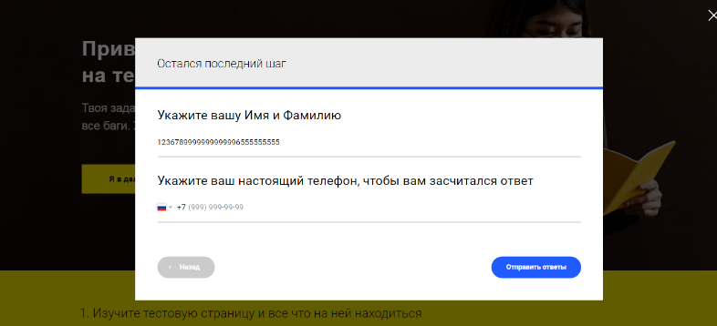
Zmb12 | Поле ввода "Укажите вашу Имя и Фамилию" принимает пустое поле как валидное значение. | New | S3 - Major | P2-Medium | Захарова М.Б. |  | ОС: Windows 7 Браузер: Google Chrome Версия 109.0.5414.120 | Открыть главную страницу сайта https://samosale.ru/test-lp | 1. Кликнуть на кнопку "Я в деле!". 2. Ответить на 8 вопросов. 3. Нажать кнопку "Далее". 4. Выбрать цифру насколько сложным был тест. 5. В поле ввода "Укажите вашу Имя и Фамилию" ничего не вводить. | Отображается Warning "Заполните поле". | Поле ввода пустое. Warning "Заполните поле" не отображается. | 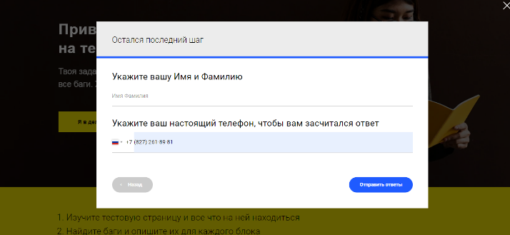
Zmb13 | Отсутствует ограничение на количество символов в поле ввода "Укажите вашу Имя и Фамилию". | New | S3 - Major | P1-High | Захарова М.Б. |  | ОС: Windows 7 Браузер: Google Chrome Версия 109.0.5414.120 | Открыть главную страницу сайта https://samosale.ru/test-lp | 1. Кликнуть на кнопку "Я в деле!". 2. Ответить на 8 вопросов. 3. Нажать кнопку "Далее". 4. Выбрать цифру насколько сложным был тест. 5. В поле ввода "Укажите вашу Имя и Фамилию" ввести более 100 символов. | Нельзя ввести более 100 символов. Появляется Warning "Превышен лимит символов". | Количество вводимых символов не имеет ограничений. Warning не отображается. | 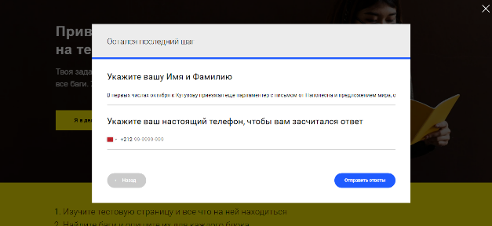
Zmb14 | Поле ввода "Укажите вашу Имя и Фамилию" принимает ввод пробела как валидное значение. | New | S3 - Major | P2-Medium | Захарова М.Б. |  | ОС: Windows 7 Браузер: Google Chrome Версия 109.0.5414.120 | Открыть главную страницу сайта https://samosale.ru/test-lp | 1. Кликнуть на кнопку "Я в деле!". 2. Ответить на 8 вопросов. 3. Нажать кнопку "Далее". 4. Выбрать цифру насколько сложным был тест. 5. В поле ввода "Укажите вашу Имя и Фамилию" ввести пробел. | Отображается Warning "Заполните поле". | Данные ( в виде одного пробела) введены. Warning не отображается. | 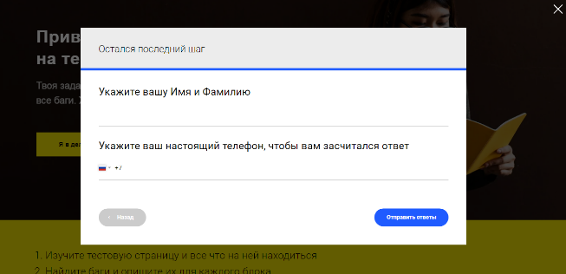
Zmb15 | При отсутствии ответа на 5 вопрос теста возможно прохождение на следующий вопрос. | New | S3 - Major | P2-Medium | Захарова М.Б. |  | ОС: Windows 7 Браузер: Google Chrome Версия 109.0.5414.120 | Открыть главную страницу сайта https://samosale.ru/test-lp | 1. Кликнуть на кнопку "Я в деле!". 2. Ответить на 4 вопроса. 3. Кликнуть кнопку "Далее". 4. Кликнуть кнопку "Далее". | Отображается Warning "Пожалуйста, заполните все обязательные поля". | Warning не отображается. Происходит переход на следующий вопрос. | 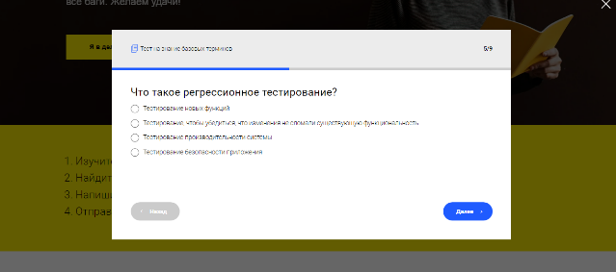
Zmb16 | Неверное месторасположение крестика, закрывающего форму теста. | New | S4-Minor | P3-Low | Захарова М.Б. |  | ОС: Windows 7 Браузер: Google Chrome Версия 109.0.5414.120 | Открыть главную страницу сайта https://samosale.ru/test-lp | 1. Кликнуть на кнопку "Я в деле!". 2. Ответить на 8 вопросов. 3. Нажать кнопку "Далее". 4. Выбрать цифру насколько сложным был тест. 5. Заполнить поля ввода "Укажите вашу Имя и Фамилию" и "Укажите ваш настоящий телефон, чтобы вам засчитался ответ". 6. Нажать кнопку "Отправить ответы". | Появляется надпись "Спасибо! Данные отправлены, можно двигаться дальше", закрывающий крестик находится в правом верхнем углу формы. | Появляется надпись "Спасибо! Данные отправлены, можно двигаться дальше", закрывающий крестик находится в правом верхнем углу сайта. | 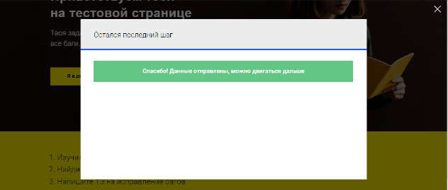
Zmb17 | Неверно указано наименование соцсетей, на которые можно перейти со страницы сайта. | New | S3 - Major | P2-Medium | Захарова М.Б. |  | ОС: Windows 7 Браузер: Google Chrome Версия 109.0.5414.120 |  | Открыть главную страницу сайта https://samosale.ru/test-lp | После фразы на сайте: "А какие соцсети используешь ты?", написана фраза: "Samosale использует Одноклассники, Twitter и Вконтакте". | После фразы на сайте: "А какие соцсети используешь ты?", написана фраза: "Samosale использует Telegram и Вконтакте". | 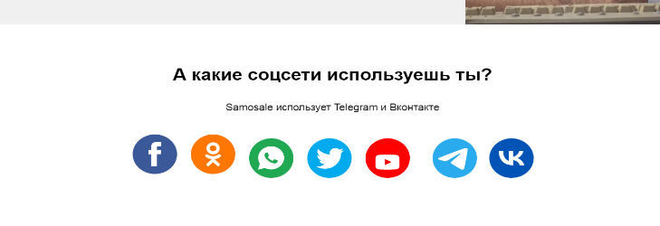 Ответ на вопрос "А какие соцсети используешь ты?" некорректен, так как Telegram - это мессенджер, а не соцсеть и на сайте отображено больше значков соцсетей, чем указано в ответе на вопрос.
Zmb18 | Количество значков соцсетей не соответствует количеству на мобильной версии тестового сайта. | New | S4-Minor | P2-Medium | Захарова М.Б. |  | ОС: Windows 7 Браузер: Google Chrome Версия 109.0.5414.120 |  | Открыть главную страницу сайта https://samosale.ru/test-lp | Количество значков соцсетей соответствует количеству на мобильной версии тестового сайта. | В мобильной версии сайта нет значка Twitter, а в веб-версии сайта он есть.
Zmb19 | Значки соцсетей и мессенджеров на странице сайта некликабельны. | New | S2-Critical | P2-Medium | Захарова М.Б. |  | ОС: Windows 7 Браузер: Google Chrome Версия 109.0.5414.120 | Открыть главную страницу сайта https://samosale.ru/test-lp | 1. Кликнуть на значок соцсети, например Facebook, кроме значка Одноклассники. | При нажатии на значок соцсети или мессенджера происходит переход на данную соцсеть или мессенджер. | При нажатии на значок соцсети или мессенджера ничего не происходит.
Zmb20 | Отклик на значок Одноклассники производится некорректно. | New | S2-Critical | P2-Medium | Захарова М.Б. |  | ОС: Windows 7 Браузер: Google Chrome Версия 109.0.5414.120 | Открыть главную страницу сайта https://samosale.ru/test-lp | 1. Кликнуть на значок Одноклассники. | При нажатии на значок Одноклассники происходит переход на данную соцсеть. | При нажатии на значок соцсети Одноклассники, переход на данную соцсеть не происходит, всплывает табличка: "Ваш емейл".
Zmb21 | После символа копирайта в подвале сайта указан неверный год. | New | S3 - Major | P2-Medium | Захарова М.Б. |  | ОС: Windows 7 Браузер: Google Chrome Версия 109.0.5414.120 |  | Открыть главную страницу сайта https://samosale.ru/test-lp | После символа копирайта указан год выпуска сайта или год последнего обновления информации на сайте. | После символа копирайта указан 2025 год.
Zmb22 | Поле ввода "Ваш Email" в подвале сайта принимает недопустимые значения. | New | S2-Critical | P2-Medium | Захарова М.Б. |  | ОС: Windows 7 Браузер: Google Chrome Версия 109.0.5414.120 | Открыть главную страницу сайта https://samosale.ru/test-lp | 1. В поле ввода "Ваш Email" ввести любые некорректные данные, например не вводить знак @. 2. Кликнуть на стрелочку. | Данные введены. Отображается Warning "Введите корректное значение". | Данные введены.Warning "Введите корректное значение" не отображается. Появляется знак галочки, обведенной в кружочек и надпись "Данные успешно отправлены. Спасибо!" | 